指令センター システム図4-5
高機能消防指令センター システム図
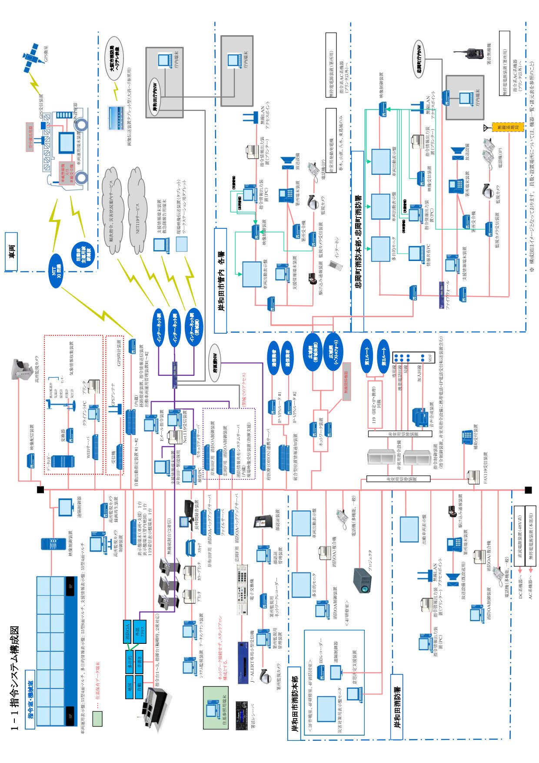

位置情報通知ｼｽﾃﾑ
位置情報通知システム（統合型）系統図
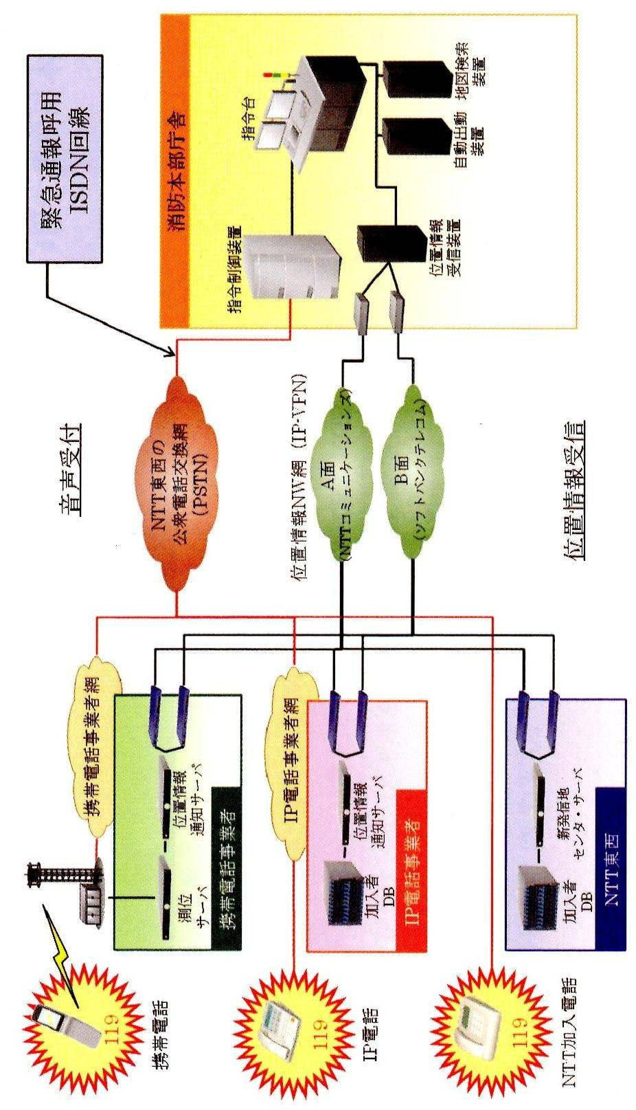
光回線

